T4 LP
WIELAANSLUITMATEN |  |  |  |  |  |  |  |  |  | OVERBRENGINGSVERHOUDING

TYPE | Type | FLENSMAAT |  | NAAFGAT |  | STEEKCIRKEL |  | WIELBOUTEN |  | 30 km | 40 km 360/70/R20
 |  | VOOR | ACHTER | VOOR | ACHTER | VOOR | ACHTER | VOOR | ACHTER
T4.75 |  | 1460 | 1562 | 220.8 | 150.5 | 275 | 203.2 | 8/18X1.5 | 8/18X1.5 | 1.4931 | 1.3531
T4.85 |  | 1460 | 1562 | 220.8 | 150.5 | 275 | 203.2 | 8/18X1.5 | 8/18X1.5 | 1.4931 | 1.3531
T4.95 |  | 1460 | 1562 | 220.8 | 150.5 | 275 | 203.2 | 8/18X1.5 | 8/18X1.5 | 1.4931 | 1.3531
T4.105 | HD | 1460 | 1562 | 220.8 | 150.5 | 275 | 203.2 | 8/18X1.5 | 8/18X1.5 |  | 1.3531
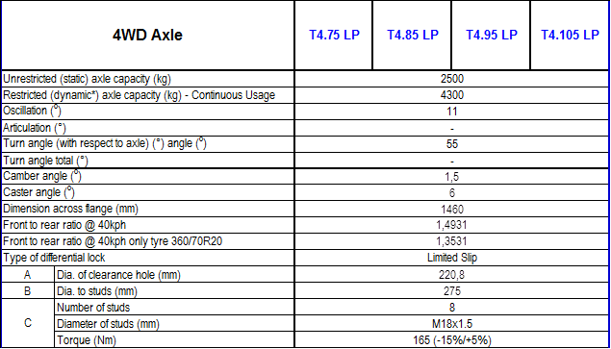

 |  |  |  |  |  |  |  |  |  |  | ,nn

T5.75 Tm T5.115 utillity
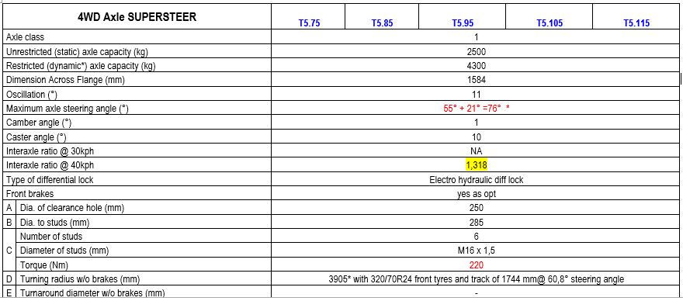
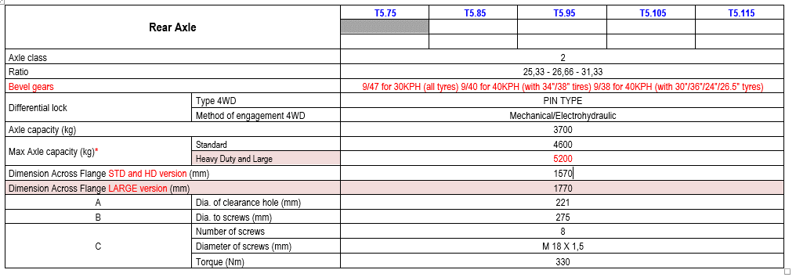
WIELAANSLUITMATEN |  |  |  |  |  |  |  |  |  | OVERBRENGINGSVERHOUDING

TYPE | Type | FLENSMAAT |  | NAAFGAT |  | STEEKCIRKEL |  | WIELBOUTEN |  | 30 km | 40 km
 |  | VOOR | ACHTER | VOOR | ACHTER | VOOR | ACHTER | VOOR | ACHTER
T5.75 |  | 1584 | 1570 | 250 | 150/221 | 285 | 203,2/275 | 6/16X1.5 220nm | 8/18X1.5 330nm | 1.376 | 1.349
T5.75 | SS | 1584 | 1570 ST/HD | 250 | 150/221 | 285 | 203,2/275 | 6/16X1.5 220nm | 8/18X1.5 330nm | 1,318 | 1.318
T5.85 |  | 1584 | 1570 | 250 | 150/221 | 285 | 203,2/275 | 6/16X1.5 | 8/18X1.5 | 1.376 | 1.349
T5.85 | SS | 1584 | 1570 ST/HD | 250 | 150/221 | 285 | 203,2/275 | 6/16X1.5 220nm | 8/18X1.5 330nm | 1,318 | 1.318
T5.95 |  | 1584 | 1570 | 250 | 150/221 | 285 | 203,2/275 | 6/16X1.5 | 8/18X1.5 | 1.376 | 1.349
T5.95 | SS | 1584 | 1570 ST/HD | 250 | 150/221 | 285 | 203,2/275 | 6/16X1.5 220nm | 8/18X1.5 330nm | 1,318 | 1.318
T5.105 |  | 1584 | 1570 | 250 | 150/221 | 285 | 203,2/275 | 6/16X1.5 | 8/18X1.5 | 1.376 | 1.349
T5.105 | SS | 1584 | 1570 ST/HD | 250 | 150/221 | 285 | 203,2/275 | 6/16X1.5 220nm | 8/18X1.5 330nm | 1,318 | 1.318
T5.115 |  | 1584 | 1570 | 250 | 150/221 | 285 | 203,2/275 | 6/16X1.5 | 8/18X1.5 | 1.376 | 1.349
T5.115 | SS | 1584 | 1570 ST/HD | 250 | 150/221 | 285 | 203,2/275 | 6/16X1.5 220nm | 8/18X1.5 330nm | 1,318 | 1.318

KM | FLENSMAAT |  | NAAFGAT |  | STEEKCIRKEL |  | WIELBOUTEN |  | MECH-S | HI/LO-SL | SLE | SEMI/PS | PS/VARIO
 | VOOR (cl1,5) LA | ACHTER | VOOR | ACHTER | VOOR | ACHTER | VOOR | ACHTER |  |  |  |  |  | 4WD Large Axle 1.5 (for 34" and 13.6R38 rear tyre only)
40 | 1790 | 1770 | 290 | 221 | 330 | 275 | 8/16X1.5 | 8/18X1.5 |  | 1,345
40 | 1790 | 1770 | 290 | 221 | 330 | 275 | 8/16X1.5 | 8/18X1.5 |  | 1,345
40 | 1790 | 1770 | 290 | 221 | 330 | 275 | 8/16X1.5 | 8/18X1.5 |  | 1,345
40 | 1790 |  | 290 |  | 330 |  | 8/16X1.5 |  |  | 1,345
40 | 1790 |  | 290 |  | 330 |  | 8/16X1.5 |  |  | 1,345
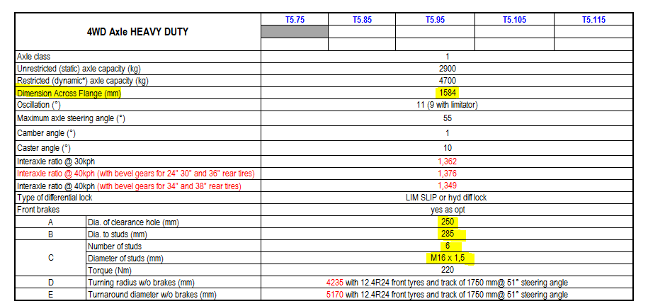
 |  | T5 UTL | T5 UTL 1.5 FA | Δ
 | 4WD FA Unrestricted Capacity | 2900 kg* | 3000 kg | + 100 kg
 | 4WD FA Restricted Capacity | 4700 kg* | 5200 kg | + 500 kg
 | GVW | 6200 kg* | 6500 kg | + 300 kg
 | Front Axle Across Flange Width | 1584 mm | 1784 mm | + 200 mm
 | Rear Axle Across Flange Width | 1570 mm | 1770 mm | + 200 mm
 | Rear Tires Index Radius | 675/700/750 mm | 750 mm Only | -

T5.xxx
WIELAANSLUITMATEN |  |  |  |  |  |  |  |  |  | OVERBRENGINGSVERHOUDING

TYPE | KM | FLENSMAAT |  | NAAFGAT |  | STEEKCIRKEL |  | WIELBOUTEN |  | MECH-S | HI/LO-SL | SLE | SEMI/PS | PS/VARIO
 |  | VOOR | ACHTER | VOOR | ACHTER | VOOR | ACHTER | VOOR | ACHTER
T5.95 | 40 | 1790 | 1770 | 290 | 221 | 330 | 275 | 8/16X1.5 | 8/18X1.5 |  | 1.362
T5.105 | 40 | 1790 | 1770 | 290 | 221 | 330 | 275 | 8/16X1.5 | 8/18X1.5 |  | 1.362
T5.115 | 40 | 1790 | 1770 | 290 | 221 | 330 | 275 | 8/16X1.5 | 8/18X1.5 |  | 1.362

T5.95 | 40 HD | 1790 | 1770 | 290 | 221 | 330 | 275 | 8/16X1.5 | 8/18X1.5 |  | 1.3781
T5.105 | 40 HD | 1790 | 1770 | 290 | 221 | 330 | 275 | 8/16X1.5 | 8/18X1.5 |  | 1.3781
T5.115 | 40 HD | 1790 | 1770 | 290 | 221 | 330 | 275 | 8/16X1.5 | 8/18X1.5 |  | 1.3781

Untill =/- december 2012 same as T5000
T5.95 | 40 HD |  | 1770 |  | 150 |  | 203.2 |  | 8/18X1.5 |  | 1.3781
T5.105 | 40 HD |  | 1770 |  | 150 |  | 203.2 |  | 8/18X1.5 |  | 1.3781
T5.115 | 40 HD |  | 1770 |  | 150 |  | 203.2 |  | 8/18X1.5 |  | 1.3781

T5,xxx AC_DC
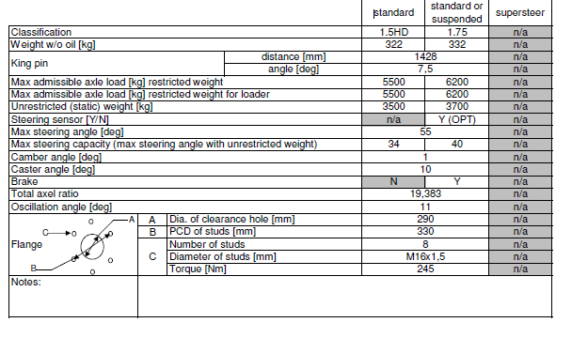
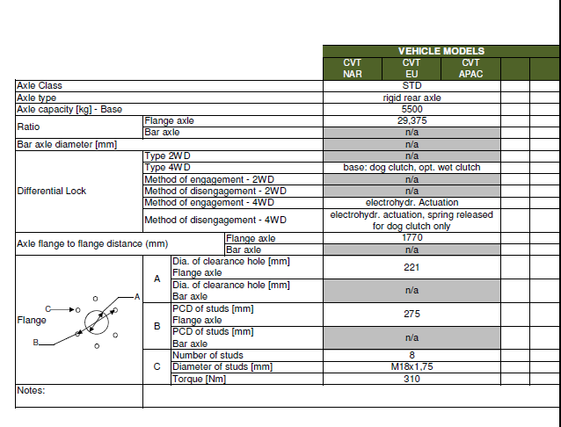
WIELAANSLUITMATEN |  |  |  |  |  |  |  |  |  | OVERBRENGINGSVERHOUDING

TYPE | KM | FLENSMAAT |  | NAAFGAT |  | STEEKCIRKEL |  | WIELBOUTEN |  |  | AC | DC
 |  | VOOR | ACHTER | VOOR | ACHTER | VOOR | ACHTER | VOOR | ACHTER
T5.110 | 40 | 1788 | 1770 | 290 | 221 | 330 | 275 | 8/16X1.5 | 8/18X1.5 |  | 1.352 | 1.352
T5.210 | 40 | 1788 | 1770 | 290 | 221 | 330 | 275 | 8/16X1.5 | 8/18X1.5 |  | 1.352 | 1.352
T5.130 | 40 | 1788 | 1770 | 290 | 221 | 330 | 275 | 8/16X1.5 | 8/18X1.5 |  | 1.352 | 1.352
T5.130 | 40 | 1788 | 1770 | 290 | 221 | 330 | 271 | 8/16X1.5 | 8/18X1.5 |  | 1.352 | 1.352
T5.140 | 40 | 1788 | 1770 | 290 | 221 | 330 | 271 | 8/16X1.5 | 8/18X1.5 |  | 1.352 | 1.352

T7.xxxSWB
WIELAANSLUITMATEN |  |  |  |  |  |  |  |  |  | OVERBRENGINGSVERHOUDING

TYPE | KM | FLENSMAAT |  | NAAFGAT |  | STEEKCIRKEL |  | WIELBOUTEN |  | (NM) | SPS/PS/VARIO
 | KL | VOOR 3/4 | ACHTER | VOOR 3/4 | ACHTER | VOOR 3/4 | ACHTER | VOOR | ACHTER | V/A | KL 3 | KL 4
T7.170 | 3/4 | 1890/1900 | 1870 | 290/362 | 221 | 330/405 | 275 | 8/16X1.5 | 8/18X1.5 | 210/250 | 1,321 | 1,323
T7.185 | 3/4 | 1890/1900 | 1870 | 290/362 | 221 | 303/405 | 275 | 8/16X1.5 | 8/18X1.5 | 210/250 | 1,321 | 1,323
T7.200 | 4 | 1900 | 1870 | 362 | 221 | 405 | 275 | 8/16X1.5 | 8/18X1.5 | 210/250 | 1,321 | 1,323
T7.210 | 4 | 1900 | 1870 | 362 | 221 | 405 | 275 | 8/16X1.6 | 8/18X1.5 | 210/250 | 1,321 | 1,323

T7.170 SS | 3/4 | 1890/1900 | 1870 | 290/362 | 221 | 330/405 | 275 | 8/16X1.5 | 8/18X1.5 | 210/250 | 1,321 | 1,323
T7.185 SS | 3/4 | 1890/1900 | 1870 | 290/362 | 221 | 303/405 | 275 | 8/16X1.5 | 8/18X1.5 | 210/250 | 1,321 | 1,323
T7.200 SS | 4 | 1900 | 1870 | 362 | 221 | 405 | 275 | 8/16X1.5 | 8/18X1.5 | 210/250 | 1,321 | 1,323
T7.210 SS | 4 | 1900 | 1870 | 362 | 221 | 405 | 275 | 8/16X1.6 | 8/18X1.5 | 210/250 | 1,321 | 1,323

T7.170 SUS | 3/4 | 1890/1900 | 1870 | 290/362 | 221 | 330/405 | 275 | 8/16X1.5 | 8/18X1.5 | 210/250 | 1,321 | 1,323
T7.185 SUS | 3/4 | 1890/1900 | 1870 | 290/362 | 221 | 303/405 | 275 | 8/16X1.5 | 8/18X1.5 | 210/250 | 1,321 | 1,323
T7.200 SUS | 4 | 1900 | 1870 | 362 | 221 | 405 | 275 | 8/16X1.5 | 8/18X1.5 | 210/250 | 1,321 | 1,323
T7.210 SUS | 4 | 1900 | 1870 | 362 | 221 | 405 | 275 | 8/16X1.6 | 8/18X1.5 | 210/250 | 1,321 | 1,323

 |  |  | 98'' | bar

Max toegestane belasting

SPS/FPS
CVT
 | Vooras | Achteras | Gewicht

 |  |  |  | 7,170 | 7,185 | 7,200 | 7,210 | 7,170 | 7,185 | 7,200 | 7,210

4wd | Klasse 3 | HD | Voor | 4100 | 4100 | - | - | 4100 | 4100 | - | -
 |  |  | Achter | 7300 | 7300 | - | - | 7300 | 7300 | - | -
 |  |  | Totaal | 10,000 | 10,000 | - | - | 10,000 | 10,000 | - | -
 | Klasse 4 | HD | Voor | 4900 | 4900 | 4900 | 4900 | 4900 | 4900 | 4900 | 4900
 |  |  | Achter | 7300 | 7300 | 7800 | 7800 | 7300 | 7300 | 7800 | 7800
 |  |  | Totaal | 10500 | 10500 | 10500 | 10500 | 11000 | 11000 | 11500 | 11500

T7.xxxSWB T4B
WIELAANSLUITMATEN |  |  |  |  |  |  |  |  |  | OVERBRENGINGSVERHOUDING

TYPE | KM | FLENSMAAT |  | NAAFGAT |  | STEEKCIRKEL |  | WIELBOUTEN |  | (NM) | SPS/PS/VARIO
 | KL | VOOR 3/4 | ACHTER | VOOR 3/4 | ACHTER | VOOR 3/4 | ACHTER | VOOR | ACHTER | V/A | KL 3 | KL 4
T7.175 | 3/4 | 1890/1900 | 1870 | 290/362 | 221 | 330/405 | 275 | 8/16X1.5 | 8/18X1.5 | 210/250 | 1,321 | 1,323
T7.190 | 4 | 1900 | 1870 | 362 | 221 | 405 | 275 | 8/16X1.5 | 8/18X1.5 | 210/250 | 1,321 | 1,323
T7.210 | 4 | 1900 | 1870 | 362 | 221 | 405 | 275 | 8/16X1.6 | 8/18X1.5 | 210/250 | 1,321 | 1,323
T7.225

T7.175 SS | 3/4 | 1890/1900 | 1870 | 290/362 | 221 | 330/405 | 275 | 8/16X1.5 | 8/18X1.5 | 210/250 | 1,321 | 1,323
T7.190 SS | 4 | 1900 | 1870 | 362 | 221 | 405 | 275 | 8/16X1.5 | 8/18X1.5 | 210/250 | 1,321 | 1,323
T7.210 SS | 4 | 1900 | 1870 | 362 | 221 | 405 | 275 | 8/16X1.6 | 8/18X1.5 | 210/250 | 1,321 | 1,323
T7.225 SS

T7.175 SUS | 3/4 | 1890/1900 | 1870 | 290/362 | 221 | 330/405 | 275 | 8/16X1.5 | 8/18X1.5 | 210/250 | 1,321 | 1,323
T7.190 SUS | 4 | 1900 | 1870 | 362 | 221 | 405 | 275 | 8/16X1.5 | 8/18X1.5 | 210/250 | 1,321 | 1,323
T7.210 SUS | 4 | 1900 | 1870 | 362 | 221 | 405 | 275 | 8/16X1.6 | 8/18X1.5 | 210/250 | 1,321 | 1,323
T7.225
 |  |  | 98'' | bar

Max toegestane belasting

SPS/FPS
CVT
 | Vooras | Achteras | Gewicht

 |  |  |  | 7,175 |  | 7,190 | 7,210 | 7,175 | 7,190 | 7,210 | 7,225

4wd | Klasse 3 | HD | Voor | 4100 |  | - | - | 4100 | 4100 | - | -
 |  |  | Achter | 7300 |  | - | - | 7300 | 7300 | - | -
 |  |  | Totaal | 10,000 |  | - | - | 10,000 | 10,000 | - | -
 | Klasse 4 | HD | Voor | 4900 |  | 4900 | 4900 | 4900 | 4900 | 4900 | 4900
 |  |  | Achter | 7300 |  | 7800 | 7800 | 7300 | 7300 | 7800 | 7800
 |  |  | Totaal | 10500 |  | 10500 | 10500 | 11000 | 11000 | 11500 | 11500

T7.xxxLWB
WIELAANSLUITMATEN |  |  |  |  |  |  |  |  |  | OVERBRENGINGSVERHOUDING

TYPE | KM | FLENSMAAT |  | NAAFGAT |  | STEEKCIRKEL |  | WIELBOUTEN |  | (NM) | PS/VARIO
 | KL | VOOR | ACHTER | VOOR | ACHTER | VOOR | ACHTER | VOOR | ACHTER | V/A
T7.220 | 4HD | 1900 | 1900 | 362 | 281 | 405 | 335 | 8/16X1.5 | 10/25X2.5 | 210/500 |  | 1,324
T7.235 | 4HD | 1900 | 1900 | 362 | 281 | 405 | 335 | 8/16X1.5 | 10/25X2.5 | 210/500 |  | 1,324
T7.250 | 4HD | 1900 | 1900 | 362 | 281 | 405 | 335 | 8/16X1.5 | 10/25X2.5 | 210/500 |  | 1,324
T7.260 | 4HD | 1901 | 1900 | 362 | 281 | 405 | 335 | 8/16X1.6 | 10/25X2.6 | 210/500 |  | 1,324
T7.270 | 4HD | 1902 | 1900 | 362 | 281 | 405 | 335 | 8/16X1.7 | 10/25X2.7 | 210/500 |  | 1,324

T7.220 SS | 4HD | 1900 | 1900 | 362 | 281 | 405 | 335 | 8/16X1.5 | 10/25X2.5 | 210/500 |  | 1,324
T7.235 SS | 4HD | 1900 | 1900 | 362 | 281 | 405 | 335 | 8/16X1.5 | 10/25X2.5 | 210/500 |  | 1,324
T7.250 SS | 4HD | 1900 | 1900 | 362 | 281 | 405 | 335 | 8/16X1.5 | 10/25X2.5 | 210/500 |  | 1,324
T7.260 SS | 4HD | 1901 | 1900 | 362 | 281 | 405 | 335 | 8/16X1.6 | 10/25X2.6 | 210/500 |  | 1,324
T7.270.SS | 4HD | 1902 | 1900 | 362 | 281 | 405 | 335 | 8/16X1.7 | 10/25X2.7 | 210/500 |  | 1,324

T7.220 SUS | 4HD | 1900 | 1900 | 362 | 281 | 405 | 335 | 8/16X1.5 | 10/25X2.5 | 210/500 |  | 1,324
T7.235 SUS | 4HD | 1900 | 1900 | 362 | 281 | 405 | 335 | 8/16X1.5 | 10/25X2.5 | 210/500 |  | 1,324
T7.250 SUS | 4HD | 1900 | 1900 | 362 | 281 | 405 | 335 | 8/16X1.5 | 10/25X2.5 | 210/500 |  | 1,324
T7.260 SUS | 4HD | 1900 | 1900 | 362 | 281 | 405 | 335 | 8/16X1.6 | 10/25X2.6 | 210/500 |  | 1,324
T7.270.SUS | 4HD | 1900 | 1900 | 362 | 281 | 405 | 335 | 8/16X1.7 | 10/25X2.7 | 210/500 |  | 1,324

 |  |  | 98'' | bar

Max toegestane belasting

FPS
CVT
 | Vooras | Achteras | MAX Gewicht

 |  |  |  | 7,220 | 7,235 | 7,250 | 7,260 | 7,220 | 7,235 | 72,250 | 7,260 | 7,270

 | Klasse 4 HD | HD | Voor | 6000 | 6000 | 6000 | 6000 | 6000 | 6000 | 6000 | 6000 | 6000
 |  |  | Achter | 9500 | 9500 | 9500 | 9500 | 9500 | 9500 | 9500 | 9500 | 9500
 |  |  | Totaal | 13000 | 13000 | 13000 | 13000 | 13000 | 13000 | 13000 | 13000 | 13000

T7.xxxLWB T4B
WIELAANSLUITMATEN |  |  |  |  |  |  |  |  |  | OVERBRENGINGSVERHOUDING

TYPE | KM | FLENSMAAT |  | NAAFGAT |  | STEEKCIRKEL |  | WIELBOUTEN |  | (NM) | PS/VARIO
 | KL | VOOR | ACHTER | VOOR | ACHTER | VOOR | ACHTER | VOOR | ACHTER | V/A
T7.230 | 4HD | 1900 | 1900 | 362 | 281 | 405 | 335 | 8/16X1.5 | 10/25X2.5 | 210/500 |  | 1,324
T7.245 | 4HD | 1900 | 1900 | 362 | 281 | 405 | 335 | 8/16X1.5 | 10/25X2.5 | 210/500 |  | 1,324
T7.260 | 4HD | 1901 | 1900 | 362 | 281 | 405 | 335 | 8/16X1.6 | 10/25X2.6 | 210/500 |  | 1,324
T7.270 | 4HD | 1902 | 1900 | 362 | 281 | 405 | 335 | 8/16X1.7 | 10/25X2.7 | 210/500 |  | 1,324

T7.230 SS | 4HD | 1900 | 1900 | 362 | 281 | 405 | 335 | 8/16X1.5 | 10/25X2.5 | 210/500 |  | 1,324
T7.245 SS | 4HD | 1900 | 1900 | 362 | 281 | 405 | 335 | 8/16X1.5 | 10/25X2.5 | 210/500 |  | 1,324
T7.260 SS | 4HD | 1901 | 1900 | 362 | 281 | 405 | 335 | 8/16X1.6 | 10/25X2.6 | 210/500 |  | 1,324
T7.270.SS | 4HD | 1902 | 1900 | 362 | 281 | 405 | 335 | 8/16X1.7 | 10/25X2.7 | 210/500 |  | 1,324

T7.230 SUS | 4HD | 1900 | 1900 | 362 | 281 | 405 | 335 | 8/16X1.5 | 10/25X2.5 | 210/500 |  | 1,324
T7.245 SUS | 4HD | 1900 | 1900 | 362 | 281 | 405 | 335 | 8/16X1.5 | 10/25X2.5 | 210/500 |  | 1,324
T7.260 SUS | 4HD | 1900 | 1900 | 362 | 281 | 405 | 335 | 8/16X1.6 | 10/25X2.6 | 210/500 |  | 1,324
T7.270.SUS | 4HD | 1900 | 1900 | 362 | 281 | 405 | 335 | 8/16X1.7 | 10/25X2.7 | 210/500 |  | 1,324

 |  |  | 98'' | bar

Max toegestane belasting

FPS
CVT
 | Vooras | Achteras | MAX Gewicht

 |  |  |  | 7,220 | 7,235 | 7,250 | 7,260 | 7,220 | 7,235 | 72,250 | 7,260 | 7,270

 | Klasse 4 HD | HD | Voor | 6000 | 6000 | 6000 | 6000 | 6000 | 6000 | 6000 | 6000 | 6000
 |  |  | Achter | 9500 | 9500 | 9500 | 9500 | 9500 | 9500 | 9500 | 9500 | 9500
 |  |  | Totaal | 13000 | 13000 | 13000 | 13000 | 13000 | 13000 | 13000 | 13000 | 13000

